CIERRE DE CAJA
CIERRE DE CAJA ONLINE 03-01-2023
BOLETA ELECTRONICA | BOLETA ELECTRONICA Nº 90370$ 25.300 | BOLETA ELECTRONICA Nº 90373$ 28.300 | BOLETA ELECTRONICA Nº 90374$ 21.850 | BOLETA ELECTRONICA Nº 90375$ 21.600 | BOLETA ELECTRONICA Nº 90376$ 79.800 | BOLETA ELECTRONICA Nº 90377$ 18.000 | BOLETA ELECTRONICA Nº 90378$ 35.400 | BOLETA ELECTRONICA Nº 90379$ 121.300 | BOLETA ELECTRONICA Nº 90380$ 116.700 | BOLETA ELECTRONICA Nº 90381$ 27.400 | BOLETA ELECTRONICA Nº 90382$ 311.700 | BOLETA ELECTRONICA Nº 90384$ 34.000 | BOLETA ELECTRONICA Nº 90385$ 23.550 | BOLETA ELECTRONICA Nº 90386$ 53.600 | BOLETA ELECTRONICA Nº 90387$ 27.750 | BOLETA ELECTRONICA Nº 90412$ 90.450 | BOLETA ELECTRONICA Nº 90488$ 16.290 | BOLETA ELECTRONICA Nº 90501$ 38.150 | BOLETA ELECTRONICA Nº 90502$ 56.300 | BOLETA ELECTRONICA Nº 90503$ 30.900 | BOLETA ELECTRONICA Nº 90506$ 36.000 | BOLETA ELECTRONICA Nº 90508$ 27.100 | BOLETA ELECTRONICA Nº 90509$ 39.200 | BOLETA ELECTRONICA Nº 90510$ 159.050 | BOLETA ELECTRONICA Nº 90511$ 23.000 | BOLETA ELECTRONICA Nº 90512$ 79.500 | BOLETA ELECTRONICA Nº 90513$ 247.400 | BOLETA ELECTRONICA Nº 90515$ 21.700
COMPROBANTE DE VENTA | COMPROBANTE DE VENTA Nº 9603$ 440.300 | COMPROBANTE DE VENTA Nº 9605$ 477.600 | COMPROBANTE DE VENTA Nº 9611$ 636.000 | COMPROBANTE DE VENTA Nº 9615$ 1.252.000
FACTURA ELECTRONICA | FACTURA ELECTRÓNICA T Nº 20156$ 40.000 | FACTURA ELECTRÓNICA T Nº 20158$ 98.001 | FACTURA ELECTRÓNICA T Nº 20159$ 103.711 | FACTURA ELECTRÓNICA T Nº 20160$ 145.202 | FACTURA ELECTRÓNICA T Nº 20161$ 200.302 | FACTURA ELECTRÓNICA T Nº 20165$ 278.097 | FACTURA ELECTRÓNICA T Nº 20166$ 90.452 | FACTURA ELECTRÓNICA T Nº 20168$ 194.552 | FACTURA ELECTRÓNICA T Nº 20171$ 62.548 | FACTURA ELECTRÓNICA T Nº 20172$ 43.898
EFECTIVO | BOLETA ELECTRONICA Nº 90377$ 18.000 | FACTURA ELECTRÓNICA T Nº 20166$ 2
CREDITO | COMPROBANTE DE VENTA Nº 9611$ 636.000 | COMPROBANTE DE VENTA Nº 9615$ 1.252.000
NOTAS DE CREDITO | NOTA DE CREDITO ELECTRONICA Nº 1343$ 90.450
NOTAS DE CREDITO(NO VALIDO AL SII)
ABONOS DE CREDITO | ABONO A LINEA DE CREDITO Nº 9558$ 230.000
MERCADO LIBRE | BOLETA ELECTRONICA Nº 90488$ 16.290
TOTAL CIERRE DE CAJA
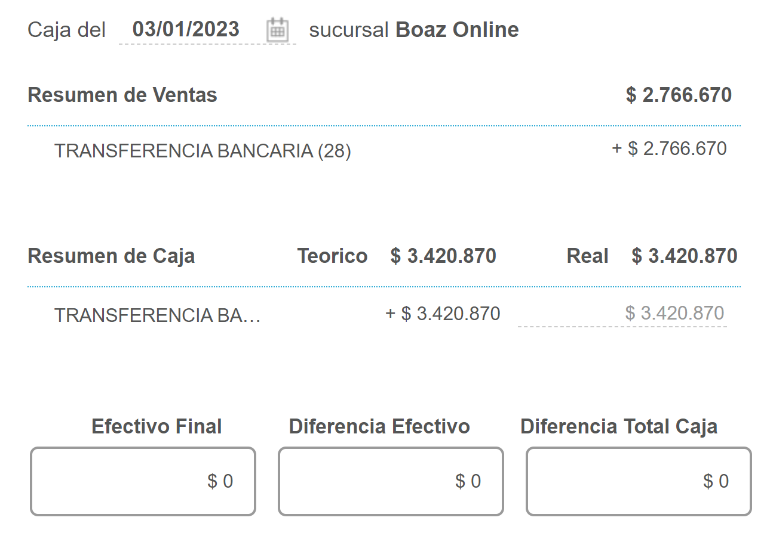

TOTAL CAJA BSALE |  | $3,420,870
TOTAL EFECTIVO
TOTAL TRANSFERENCIA: |  | $3,485,750
DIF |  | $-64,880

